收益weekly
CB收益表
7/23/2021 | 475.78 | 2.84%
8/1/2021 | 379.53 | 2.14%
8/8/2021 | 738.74 | 4.17%
8/27/2021 | 1475.4 | 6.85%
9/9/2021 | 2086.1 | 9.23%
9/18/2021 | 1592.6 | 6.76%
9/24/2021 | 1866.5 | 7.61%
10/29/2021 | 2017.3 | 7.59%
11/15/2021 | 3211.7 | 11.66%
11/20/2021 | 3310.1 | 12.02%
11/27/2021 | 3906 | 14.19%
日期 | 收益额 | 收益率
2021-07-23 | 475.78 | 2.84%
2021-08-01 | 379.53 | 2.14%
2021-08-08 | 738.74 | 4.17%
2021-08-27 | 1475.4 | 6.85%
2021-09-09 | 2086.1 | 9.23%
2021-09-18 | 1592.6 | 6.76%
2021-09-24 | 1866.5 | 7.61%
2021-10-29 | 2017.3 | 7.59%
2021-11-15 | 3211.7 | 11.66%
2021-11-20 | 3310.1 | 12.02%
2021-11-27 | 3906 | 14.19% | 整体都涨了，有一支新债上市 市场热度高

方案
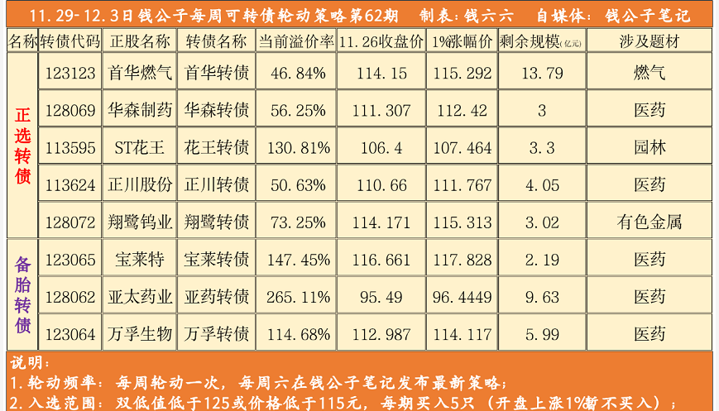
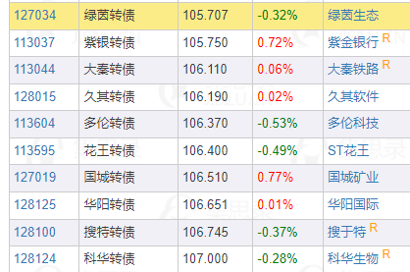
 | 参考方案 | 实行方案
<103 | 10
<100 | 10
<95 | 20 | 10
<90 | 30 | 20
<85 | 40 | 30
<80 | 50 | 40
<75 | 60 | 50

